Inici
Annex 9 Estudi Economic, Ajuntament de Palafolls 2026 Jardineria
 |  |  | 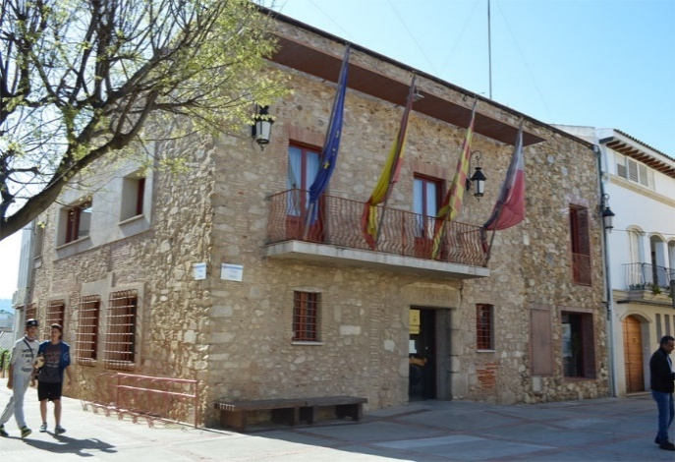

1 | Reg | 2 | Gespa - Prats | 3 | Caves – Escardes | 4 | Sega - Desbrossament
5 | Poda | 6 | Reposicions | 7 | Sorrals | 8 | Fitosanitaris
9 | Abonats | 10 | Neteja

 |  |  | Desglos Costos Varis |  | Escandall del Servei

 |  | Resumen

